异型钢焊缝评定
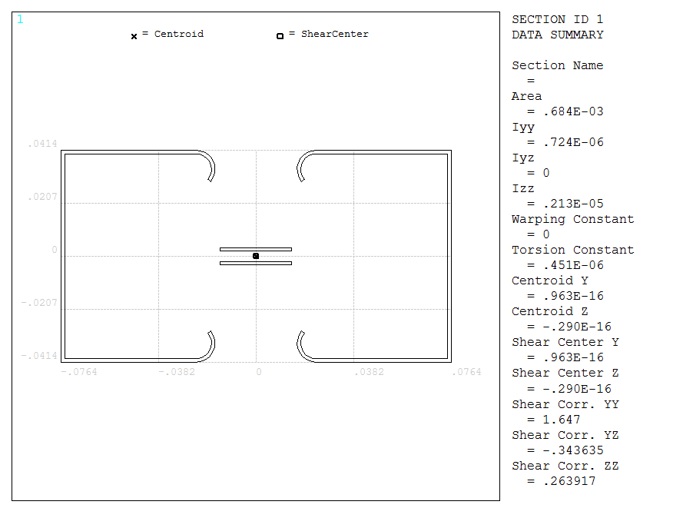

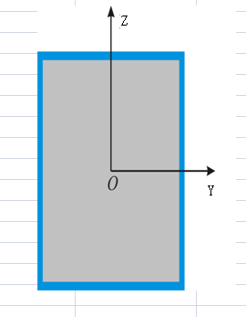

 |  |  |  |  |  |  |  | 焊缝 | 0.002
 | FX | FY | FZ | MX | MY | MZ |  | a | 0.15
自重 |  |  |  |  |  |  |  | b | 0.08
 | 1076.80 | 1106.00 | 3977.50 | 53.90 | 1467.30 | 407.10 |  | h | 0.0014142135624
 | 5399.40 | 5795.60 | 6009.60 | 282.40 | 2136.30 | 2133.80

A | IYY | IZZ | Ymax | Zmax | Ip | 剪切系数yy | 剪切系数zz | 拉力Fx | 剪力Fy | 剪力Fz | x向拉力My | x向拉力Mz | y向剪切 | z向剪切
6.84E-04 | 7.24E-07 | 2.13E-06 | 7.64E-02 | 4.14E-02 | 2.85E-06 | 0.61 | 0.39 | 0.00 | 0.00 | 0.00 | 0.00 | 0.00 | 0.00 | 0.00
6.84E-04 | 7.24E-07 | 2.13E-06 | 7.64E-02 | 4.14E-02 | 2.85E-06 | 0.61 | 0.39 | 1.57 | 2.65 | 14.91 | 83.93 | 14.60 | 0.78 | 1.44
6.84E-04 | 7.24E-07 | 2.13E-06 | 7.64E-02 | 4.14E-02 | 2.85E-06 | 0.61 | 0.39 | 7.89 | 13.89 | 22.53 | 122.20 | 76.55 | 4.10 | 7.56

 |  | 剪切 | 0.6S | 应力比 | 薄膜 | S | 应力比 | 等效应力 | S | 应力比
 | 自重 | 0.00 | 87.00 | 0.00 | 0.00 | 145.00 | 0.00 | 0.00 | 145.00 | 0.00
 | 异常 | 16.71 | 87.00 | 0.19 | 28.99 | 145.00 | 0.20 | 104.21 | 145.00 | 0.72
 | 事故 | 35.06 | 134.42 | 0.26 | 61.23 | 224.02 | 0.27 | 215.38 | 224.02 | 0.96

 |  | 剪切 | 0.6S | 应力比 | 等效应力 | S | 应力比
 | 异常 | 16.71 | 87.00 | 0.19 | 104.21 | 145.00 | 0.72
 | 事故 | 35.06 | 134.42 | 0.26 | 215.38 | 224.02 | 0.96

